SCRIPT
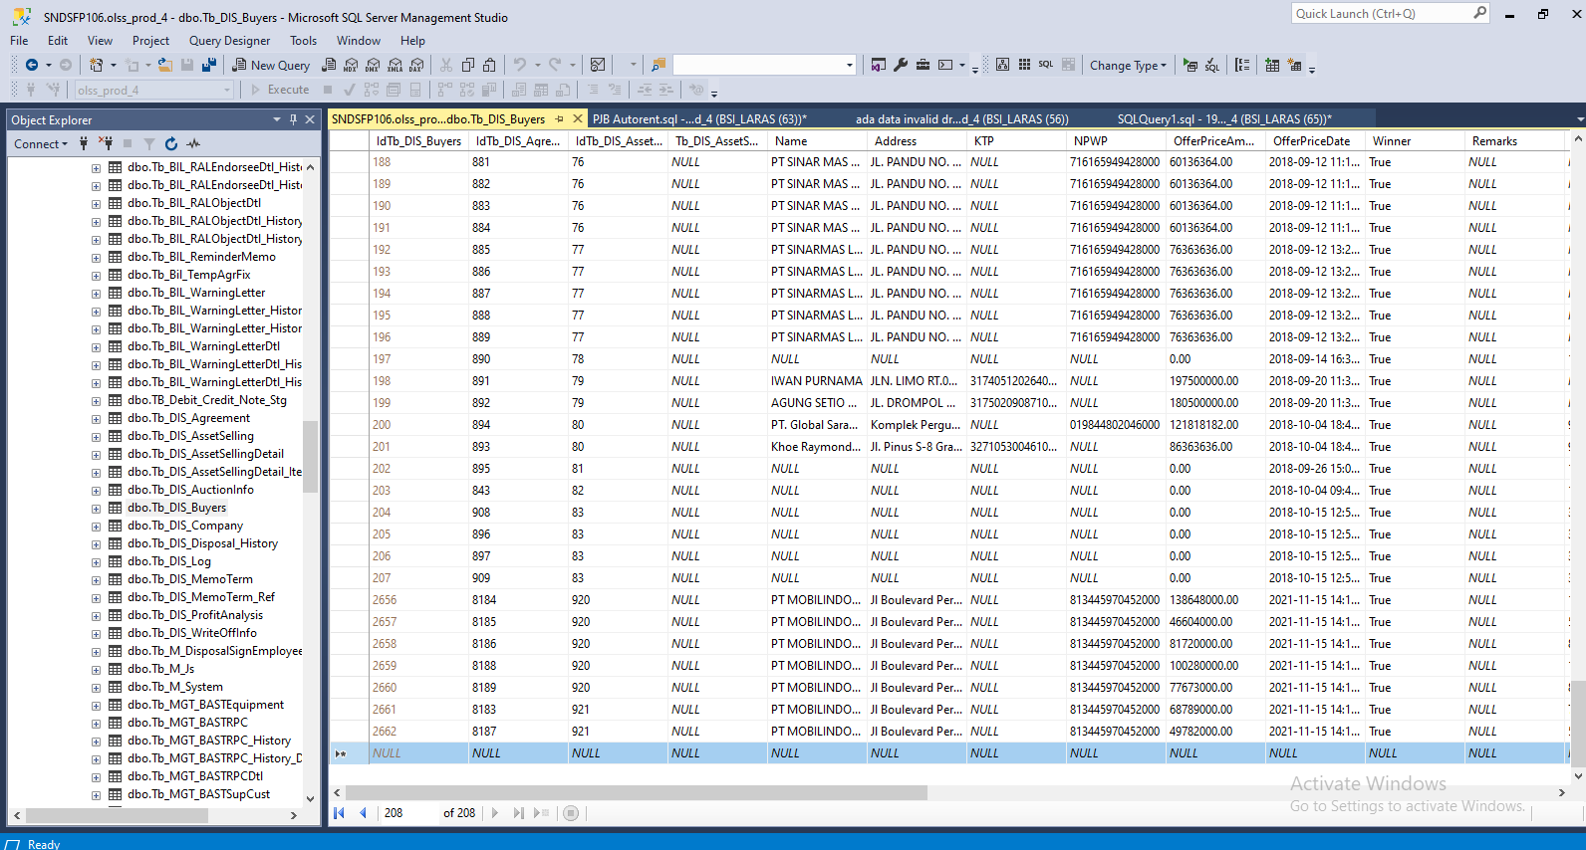
Insert TB_DIS_BUYERS

SCREENSHOOT
BEFORE
MEMO 00217/COP/11/2021

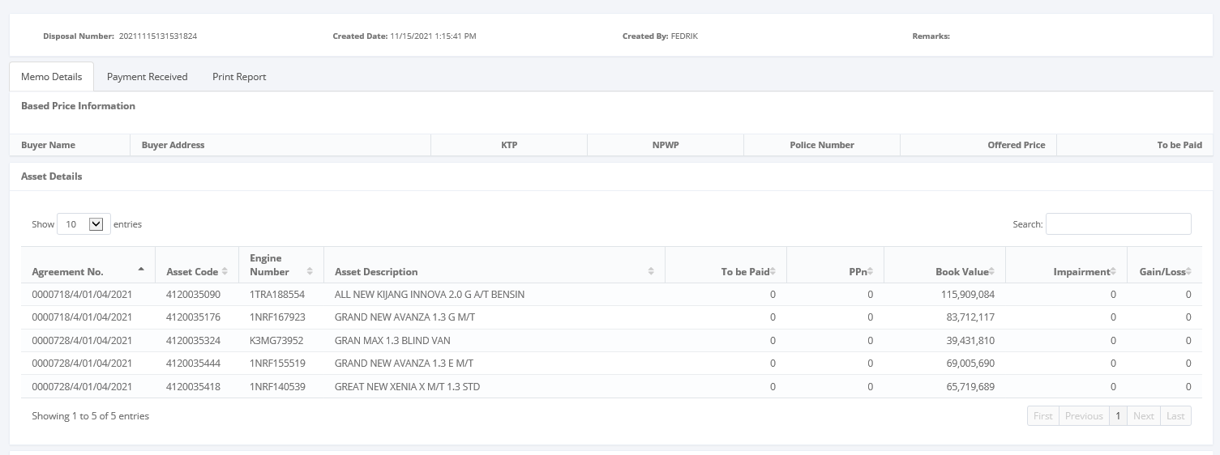

MEMO 00218/COP/11/2021

AFTER
MEMO 00217/COP/11/2021
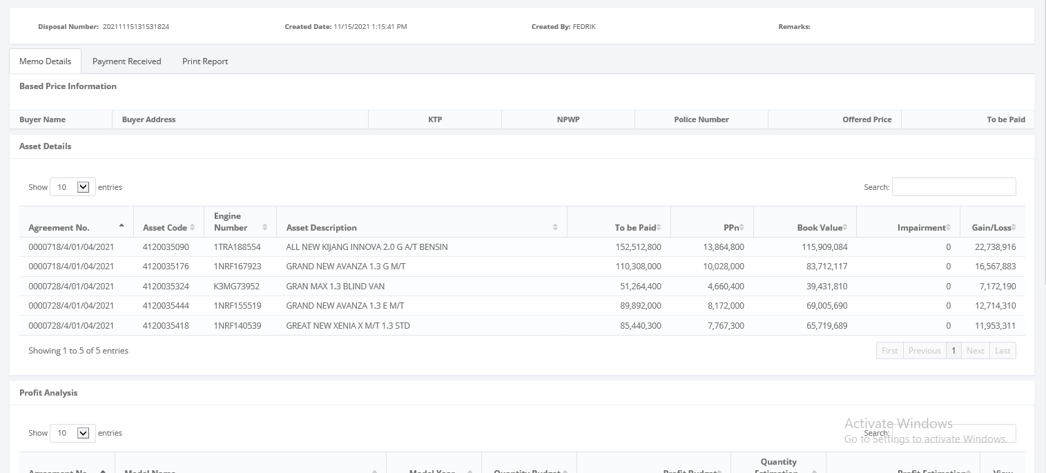

MEMO 00218/COP/11/2021

